Summary
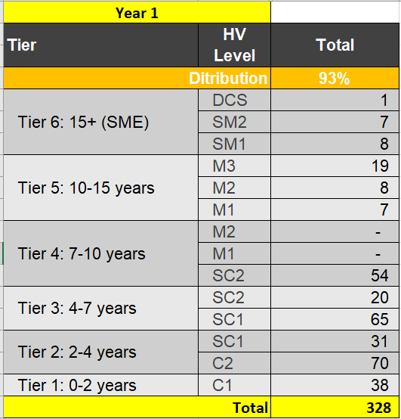
By Tier
 | Tier | HV Level | Total
 | 6 | DCS | #REF!
 |  | SM2 | #REF!
 |  | SM1 | #REF!
 | 5 | M3 | #REF!
 |  | M2 | #REF!
 |  | M1 | #REF!
 | 4 | M2 | #REF!
 |  | M1 | #REF!
 |  | SC2 | #REF!
 | 3 | SC2 | #REF!
 |  | SC1 | #REF!
 | 2 | SC1 | #REF!
 |  | C2 | #REF!
 | 1 | C1 | #REF!
 |  | Total | #REF!

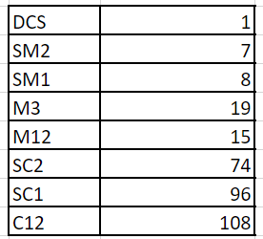
By HV Level
 |  | HV Level | Total | % | % SUM
 |  | DCS | #REF! | #REF! | #REF!
 |  | SM2 | #REF! | #REF!
 |  | SM1 | #REF! | #REF!
 |  | M3 | #REF! | #REF! | #REF!
 |  | M2 | #REF! | #REF!
 |  | M1 | #REF! | #REF!
 |  | SC2 | #REF! | #REF! | #REF!
 |  | SC1 | #REF! | #REF!
 |  | C2 | #REF! | #REF! | #REF!
 |  | C1 | #REF! | #REF!
 |  | Total | #REF!

By Job
 | # | HV Level | Total | Percentage | % SUM
 | 18 | DCS | #REF! | #REF! | #REF!
 |  | SM2 | #REF! | #REF!
 |  | SM1 | #REF! | #REF!
 |  | M3 | #REF! | #REF! | #REF!
 |  | M2 | #REF! | #REF!
 |  | M1 | #REF! | #REF!
 |  | SC2 | #REF! | #REF! | #REF!
 |  | SC1 | #REF! | #REF!
 |  | C2 | #REF! | #REF! | #REF!
 |  | C1 | #REF! | #REF!
 | 19 | DCS | #REF! | #REF! | #REF!
 |  | SM2 | #REF! | #REF!
 |  | SM1 | #REF! | #REF!
 |  | M3 | #REF! | #REF! | #REF!
 |  | M2 | #REF! | #REF!
 |  | M1 | #REF! | #REF!
 |  | SC2 | #REF! | #REF! | #REF!
 |  | SC1 | #REF! | #REF!
 |  | C2 | #REF! | #REF! | #REF!
 |  | C1 | #REF! | #REF!
 | 20 | DCS | #REF! | #REF! | #REF!
 |  | SM2 | #REF! | #REF!
 |  | SM1 | #REF! | #REF!
 |  | M3 | #REF! | #REF! | #REF!
 |  | M2 | #REF! | #REF!
 |  | M1 | #REF! | #REF!
 |  | SC2 | #REF! | #REF! | #REF!
 |  | SC1 | #REF! | #REF!
 |  | C2 | #REF! | #REF! | #REF!
 |  | C1 | #REF! | #REF!
 | 21 | DCS | #REF! | #REF! | #REF!
 |  | SM2 | #REF! | #REF!
 |  | SM1 | #REF! | #REF!
 |  | M3 | #REF! | #REF! | #REF!
 |  | M2 | #REF! | #REF!
 |  | M1 | #REF! | #REF!
 |  | SC2 | #REF! | #REF! | #REF!
 |  | SC1 | #REF! | #REF!
 |  | C2 | #REF! | #REF! | #REF!
 |  | C1 | #REF! | #REF!
 | 22 | DCS | #REF! | #REF! | #REF!
 |  | SM2 | #REF! | #REF!
 |  | SM1 | #REF! | #REF!
 |  | M3 | #REF! | #REF! | #REF!
 |  | M2 | #REF! | #REF!
 |  | M1 | #REF! | #REF!
 |  | SC2 | #REF! | #REF! | #REF!
 |  | SC1 | #REF! | #REF!
 |  | C2 | #REF! | #REF! | #REF!
 |  | C1 | #REF! | #REF!
 | 23 | DCS | #REF! | #REF! | #REF!
 |  | SM2 | #REF! | #REF!
 |  | SM1 | #REF! | #REF!
 |  | M3 | #REF! | #REF! | #REF!
 |  | M2 | #REF! | #REF!
 |  | M1 | #REF! | #REF!
 |  | SC2 | #REF! | #REF! | #REF!
 |  | SC1 | #REF! | #REF!
 |  | C2 | #REF! | #REF! | #REF!
 |  | C1 | #REF! | #REF!
 | 24 | DCS | #REF! | #REF! | #REF!
 |  | SM2 | #REF! | #REF!
 |  | SM1 | #REF! | #REF!
 |  | M3 | #REF! | #REF! | #REF!
 |  | M2 | #REF! | #REF!
 |  | M1 | #REF! | #REF!
 |  | SC2 | #REF! | #REF! | #REF!
 |  | SC1 | #REF! | #REF!
 |  | C2 | #REF! | #REF! | #REF!
 |  | C1 | #REF! | #REF!
 | 25 | DCS | #REF! | #REF! | #REF!
 |  | SM2 | #REF! | #REF!
 |  | SM1 | #REF! | #REF!
 |  | M3 | #REF! | #REF! | #REF!
 |  | M2 | #REF! | #REF!
 |  | M1 | #REF! | #REF!
 |  | SC2 | #REF! | #REF! | #REF!
 |  | SC1 | #REF! | #REF!
 |  | C2 | #REF! | #REF! | #REF!
 |  | C1 | #REF! | #REF!
 | 26 | DCS | #REF! | #REF! | #REF!
 |  | SM2 | #REF! | #REF!
 |  | SM1 | #REF! | #REF!
 |  | M3 | #REF! | #REF! | #REF!
 |  | M2 | #REF! | #REF!
 |  | M1 | #REF! | #REF!
 |  | SC2 | #REF! | #REF! | #REF!
 |  | SC1 | #REF! | #REF!
 |  | C2 | #REF! | #REF! | #REF!
 |  | C1 | #REF! | #REF!
 | 27 | DCS | #REF! | #REF! | #REF!
 |  | SM2 | #REF! | #REF!
 |  | SM1 | #REF! | #REF!
 |  | M3 | #REF! | #REF! | #REF!
 |  | M2 | #REF! | #REF!
 |  | M1 | #REF! | #REF!
 |  | SC2 | #REF! | #REF! | #REF!
 |  | SC1 | #REF! | #REF!
 |  | C2 | #REF! | #REF! | #REF!
 |  | C1 | #REF! | #REF!
 | 28 | DCS | #REF! | #REF! | #REF!
 |  | SM2 | #REF! | #REF!
 |  | SM1 | #REF! | #REF!
 |  | M3 | #REF! | #REF! | #REF!
 |  | M2 | #REF! | #REF!
 |  | M1 | #REF! | #REF!
 |  | SC2 | #REF! | #REF! | #REF!
 |  | SC1 | #REF! | #REF!
 |  | C2 | #REF! | #REF! | #REF!
 |  | C1 | #REF! | #REF!
 | 29 | DCS | #REF! | #REF! | #REF!
 |  | SM2 | #REF! | #REF!
 |  | SM1 | #REF! | #REF!
 |  | M3 | #REF! | #REF! | #REF!
 |  | M2 | #REF! | #REF!
 |  | M1 | #REF! | #REF!
 |  | SC2 | #REF! | #REF! | #REF!
 |  | SC1 | #REF! | #REF!
 |  | C2 | #REF! | #REF! | #REF!
 |  | C1 | #REF! | #REF!
 | 30 | DCS | #REF! | #REF! | #REF!
 |  | SM2 | #REF! | #REF!
 |  | SM1 | #REF! | #REF!
 |  | M3 | #REF! | #REF! | #REF!
 |  | M2 | #REF! | #REF!
 |  | M1 | #REF! | #REF!
 |  | SC2 | #REF! | #REF! | #REF!
 |  | SC1 | #REF! | #REF!
 |  | C2 | #REF! | #REF! | #REF!
 |  | C1 | #REF! | #REF!
 | 31 | DCS | #REF! | #REF! | #REF!
 |  | SM2 | #REF! | #REF!
 |  | SM1 | #REF! | #REF!
 |  | M3 | #REF! | #REF! | #REF!
 |  | M2 | #REF! | #REF!
 |  | M1 | #REF! | #REF!
 |  | SC2 | #REF! | #REF! | #REF!
 |  | SC1 | #REF! | #REF!
 |  | C2 | #REF! | #REF! | #REF!
 |  | C1 | #REF! | #REF!
 | 32 | DCS | #REF! | #REF! | #REF!
 |  | SM2 | #REF! | #REF!
 |  | SM1 | #REF! | #REF!
 |  | M3 | #REF! | #REF! | #REF!
 |  | M2 | #REF! | #REF!
 |  | M1 | #REF! | #REF!
 |  | SC2 | #REF! | #REF! | #REF!
 |  | SC1 | #REF! | #REF!
 |  | C2 | #REF! | #REF! | #REF!
 |  | C1 | #REF! | #REF!
 | 33 | DCS | #REF! | #REF! | #REF!
 |  | SM2 | #REF! | #REF!
 |  | SM1 | #REF! | #REF!
 |  | M3 | #REF! | #REF! | #REF!
 |  | M2 | #REF! | #REF!
 |  | M1 | #REF! | #REF!
 |  | SC2 | #REF! | #REF! | #REF!
 |  | SC1 | #REF! | #REF!
 |  | C2 | #REF! | #REF! | #REF!
 |  | C1 | #REF! | #REF!
 | 34 | DCS | #REF! | #REF! | #REF!
 |  | SM2 | #REF! | #REF!
 |  | SM1 | #REF! | #REF!
 |  | M3 | #REF! | #REF! | #REF!
 |  | M2 | #REF! | #REF!
 |  | M1 | #REF! | #REF!
 |  | SC2 | #REF! | #REF! | #REF!
 |  | SC1 | #REF! | #REF!
 |  | C2 | #REF! | #REF! | #REF!
 |  | C1 | #REF! | #REF!
 |  | Total | #REF!

